FORMATO GQ-016
PROPUESTA DE MEJORA | PROPUESTA DE MEJORA O INNOVACIÓN |  |  |  | REGISTRO
 |  |  |  |  | COPIA CONTROLADA
 |  |  |  |  | COD GQ-016-R | VERSION 0,5
 |  |  |  |  | FECHA 18-mar-21 | PAGINA 1 DE 1

Nombre de la propuesta: | Proceso De Validación Y Cierre De OT En Linea En Mantum
Nombre de la persona o equipo que genera la PM: | Jaime Andres Alzate Suaza

SITUACIÓN INICIAL |  |  | SITUACIÓN FINAL
Ordenes de Trabajo abiertas desde el 2019, hace un año debido al retraso de la entrega de paz y salvos se evidenció que el proyecto no estaba realizando el proceso en Mantum, se le informó al Gerente del Proyecto en el momento y todos los Coordinadores. |  |  | El 23/02/2022 se retira un colaborador antiguo y se pudo evidenciar que tiene OT asignadas desde el 2019 con equipos si asignar, sin terminar proceso y sin cerrarlas

FOTO O DIBUJO INICIAL |  |  | FOTO O DIBUJO FINAL
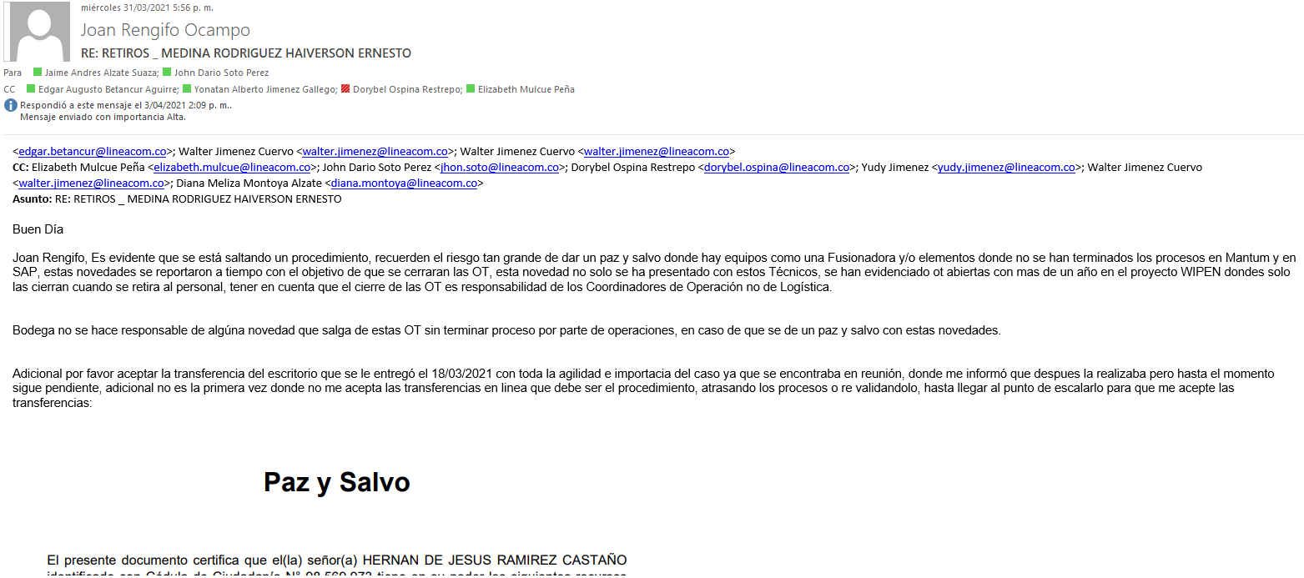

Objetivo: | Evitar el retraso en la entrega de paz y salvos para personal antiguo que se retira de la Empresa y que tienen OT asignadas desde este tiempo, riesgo de perdida de equipos que quedan sin proceso en Mantum o con un estado diferente a de la plataforma del cliente.
Alcance: | Se evidencia que el proceso de operacional de asignación-cierre de OT Técnico-Coordinador) no se está realizando en linea, los ejemplos muestran OT abiertas desde Agosto del 2019
Requerimientos: | Seguimiento y realización en linea del proceso en Mantum tal como se realiza en la plataforma del cliente ya que no se realiza poniendo en riesgo el estado final de los equipos y la entrega tardía de los paz y salvos por OT sin procesar y asignadas a los Técnicos que se retiran.

Elaborado por: Coordinadora Sistemas Integrados de Gestión Natalia Lopez Marin |  | Revisado por: Dirección de I+D Marlon Alberto Henandez Arboleda |  | Aprobado por: Director de procesos Walter Jimenez

